Foglio1

OGGI
IERI

Firenze, 28 ottobre 2020 - Dopo il boom di lunedì, con oltre 2.100 nuovi positivi, per il secondo giorno consecutivo il dato è in calo: nelle ultime 24 ore sono 1.708 i nuovi contagi di Coronavirus (1.489 identificati in corso di tracciamento e 219 da attività di screening) registrati in Toscana su un totale di 36.992 casi, registrati dall’inizio dell’epidemia. I nuovi casi sono il 4,8% in più rispetto al totale del giorno precedente. L'età media dei 1.708 casi odierni è di 48 anni circa (il 12% ha meno di 20 anni, il 25% tra 20 e 39 anni, il 35% tra 40 e 59 anni, il 18% tra 60 e 79 anni, il 10% ha 80 anni o più). Oggi si registrano sette nuovi decessi: quattro uomini e tre donne con un'età media di 82,3 anni. Relativamente alla provincia di residenza, le persone decedute sono a Firenze, Prato, Pistoia, Pisa (due), Livorno, Arezzo. Sono 1.297 i deceduti dall'inizio dell'epidemia cosi ripartiti: 469 a Firenze, 63 a Prato, 92 a Pistoia, 191 a Massa Carrara, 153 a Lucca, 115 a Pisa, 77 a Livorno, 62 ad Arezzo, 35 a Siena, 26 a Grosseto, 14 persone sono decedute sul suolo toscano, ma erano residenti fuori regione.
 |  |  |  | In data 28 ottobre l’incremento nazionale dei casi è +4,42% (ieri +4,05%) con 589.766 contagiati totali, 275.404 dimissioni/guarigioni (+3.416) e 37.905 deceduti (+205); 276.457 infezioni in corso (+21.367). Elaborati 198.952 tamponi (ieri 177.398); 24.991 positivi; rapporto positivi/tamponi 12,56% (ieri 12,61%). Ricoverati con sintomi +1.026 (14.981); terapie intensive +125 (1.536). Nuovi casi soprattutto in: Lombardia 7.558; Piemonte 2.827; Campania 2.427; Veneto 2.143; Lazio 1.963; Toscana 1.708; Emilia Romagna 1.212; Liguria 926; Puglia 772; Sicilia 708; Abruzzo 434; Friuli 406; Umbria 401.

Di seguito i casi di positività sul territorio con la variazione rispetto a ieri. Sono 11.104 i casi complessivi ad oggi a Firenze (626 in più rispetto a ieri), 2.844 a Prato (227 in più), 2.781 a Pistoia (181 in più), 2.462 a Massa Carrara (67 in più), 3.835 a Lucca (142 in più), 4.739 a Pisa (175 in più), 2.481 a Livorno (114 in più), 3.370 ad Arezzo (95 in più), 1.710 a Siena (43 in più), 1.116 a Grosseto (38 in più). Sono 550 i casi positivi notificati in Toscana, ma residenti in altre regioni. Sono 1.034, quindi, i casi riscontrati oggi nell'Asl Centro, 498 nella Nord Ovest, 176 nella Sud est.

Le persone ricoverate nei posti letto dedicati ai pazienti Covid-19 oggi sono complessivamente 987 (64 in più rispetto a ieri, più 6,9%), 130 in terapia intensiva (11 in più rispetto a ieri, più 9,2%).

 |  |  |  |  |  |  |  |  |  |  |  |  | https://www.ars.toscana.it/banche-dati/dati-sintesi-sintcovid-aggiornamenti-e-novita-sul-numero-dei-casi-deceduti-tamponi-per-provincia-e-per-asl-della-regione-toscana-e-confronto-con-italia-con-quanti-sono-i-decessi-per-comune?provenienza=home_ricerca&dettaglio=ric_geo_covid&par_top_geografia=090
 |  | OGGI |  |  | IERI

ieri | oggi
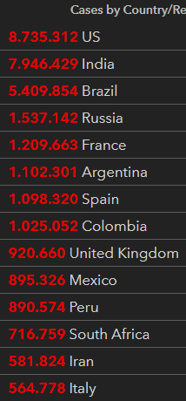
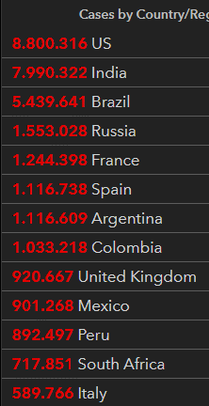

 |  |  |  | delta +205

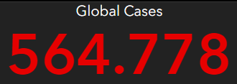
 |  |  | Italy
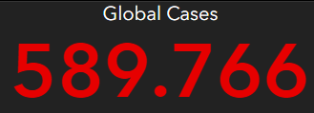

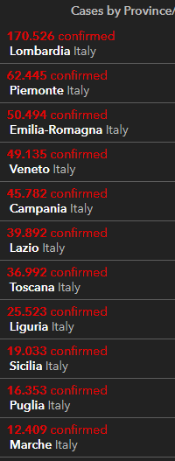
 |  |  |  |  |  | OGGI |  |  | IERI
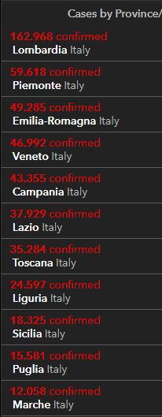

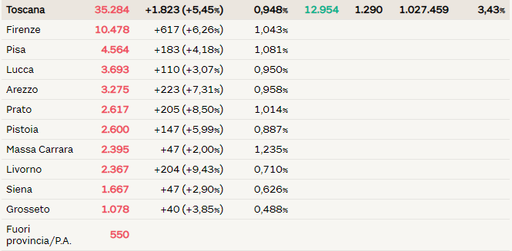
2020-10-28 |  | 2020-10-27
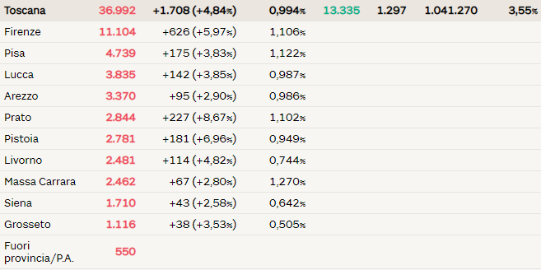

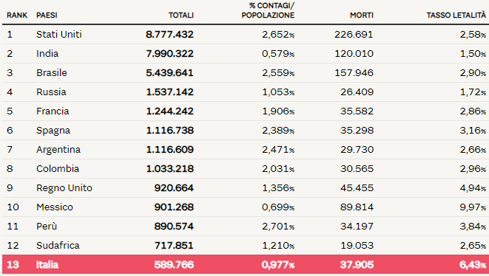
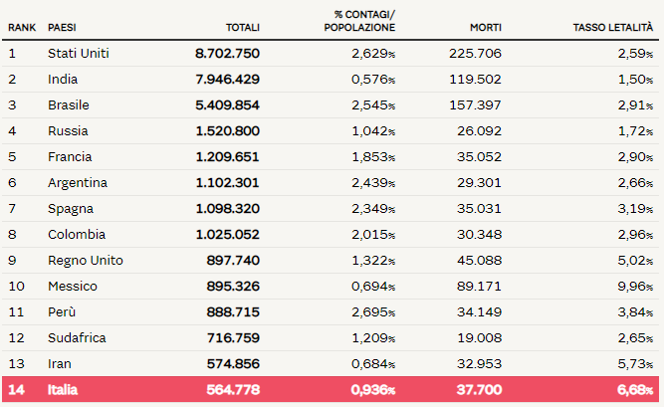

 |  |  |  |  |  |  |  |  |  | Regione Toscana
 |  |  |  |  |  |  |  | 2020-05-30 | 2020-05-31 | 2020-06-01 | 2020-06-02 | 2020-06-03 | 2020-06-04 | 2020-06-05
 |  |  |  |  |  |  | Firenze | 3464 | 3467 | 3468 | 3471 | 3473 | 3473 | 3478
 |  |  |  |  |  |  | Pistoia | 675 | 675 | 675 | 676 | 676 | 677 | 677
 |  |  |  |  |  |  | Lucca | 1361 | 1361 | 1362 | 1363 | 1364 | 1364 | 1364
 |  |  |  |  |  |  | Siena | 438 | 438 | 438 | 438 | 438 | 438 | 438
 |  |  |  |  |  |  | Massa Carrara | 1049 | 1049 | 1049 | 1049 | 1049 | 1049 | 1050
 |  |  |  |  |  |  | Arezzo | 676 | 676 | 677 | 677 | 677 | 677 | 677
 |  |  |  |  |  |  | Pisa | 892 | 893 | 893 | 896 | 896 | 896 | 896
 |  |  |  |  |  |  | Livorno | 556 | 556 | 556 | 556 | 557 | 557 | 557
 |  |  |  |  |  |  | Grosseto | 425 | 425 | 425 | 426 | 426 | 426 | 426
 |  |  |  |  |  |  | Prato | 564 | 564 | 564 | 565 | 585 | 585 | 586

 |  |  |  |  |  |  |  |  | OGGI | 2020-06-05

